CARTEIRA
呪術廻戦 | ERA DA REVOLUÇÃO
 | Carteira de registro · Documento oficial


 |  | PORTADOR

 |  | CAMINHO | TRILHA | ORIGEM

 |  | NÍVEL | MESA DE ORIGEM | REGISTRADO POR

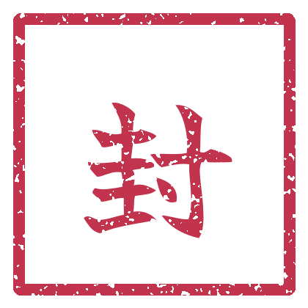
 |  | TÉCNICA DECLARADA

 |  |  |  | SELO REGISTRADO

